信用交易
融资融券市场交易数据统计(2024-10-23)

标的证券 | 融资融券余额（亿元） | 融资余额（亿元） | 融券余额（亿元） | 融资买入额（亿元） | 融资融券规模变化（亿元） | 融资余额增幅(‰) | 融券余额增幅(%)
统计数据 | 16,514.35 | 16,393.83 | 95.64 | 1,979.34 | 84.87 | 5.07 | 1.16
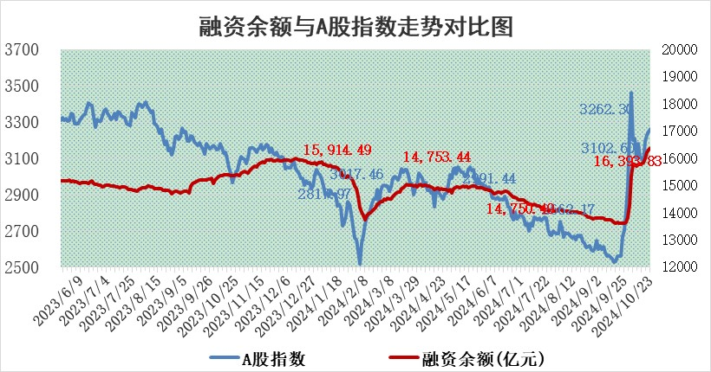

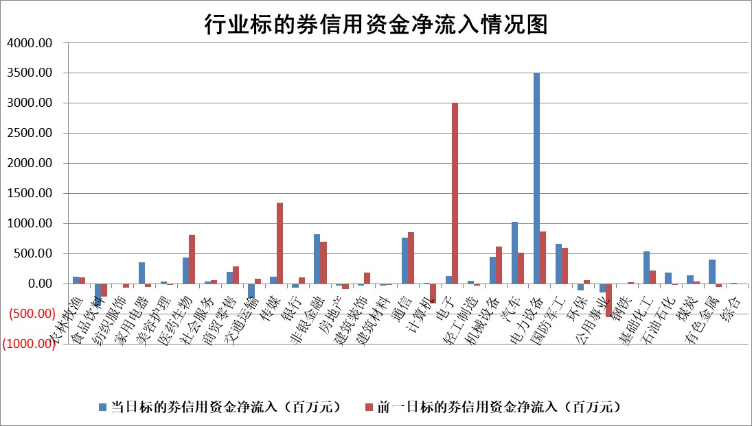

标的基金代码 | 标的基金简称 | 融资余额/市值(%) | 融资余额增幅(%) | 融资买入额/成交金额(%) | （融资余额净增额-融券余额净增额）/市值(‱) | 融券余额降幅(%) | ABS[（融资余额净增额-融券余额净增额）/市值净增额-1](%)
159902 | 华夏中小板ETF | 0.00 | 0.00 | 0.00 | 0.00 | 0.00 | 100.00
159915 | 易方达创业板ETF | 4.00 | -4.45 | 222841.13 | -18.64 | -3.78 | 89.06
159919 | 嘉实沪深300ETF | 0.66 | -1.76 | 3.14 | -1.25 | -7.21 | 106.74
159920 | 华夏恒生ETF | 30.64 | 0.02 | 14.81 | 0.63 | 0.00 | 99.50
159922 | 嘉实中证500ETF | 0.65 | -6.25 | 1.31 | -4.53 | -1.77 | 111.69
159925 | 南方沪深300ETF | 0.68 | -10.19 | 0.69 | -7.70 | 0.00 | 102.30
159928 | 消费ETF | 2.98 | 0.23 | 6.35 | 0.67 | -0.97 | 99.68
159934 | 易方达黄金ETF | 64.54 | 0.28 | 16.34 | 18.19 | 0.00 | 95.40
159939 | 全指信息技术ETF | 0.82 | -7.19 | 13.46 | -6.35 | 0.49 | 87.11
159940 | 全指金融地产ETF | 0.27 | -2.38 | 0.00 | -0.67 | 0.00 | 160.79
159995 | 半导体芯片ETF | 2.24 | 2.55 | 473.85 | 5.65 | 1.50 | 104.07
159997 | 天弘中证电子ETF | 2.13 | 0.17 | 2.73 | 0.65 | 1.03 | 100.41
159998 | 天弘中证计算机主题ETF | 0.89 | -3.24 | 0.10 | -2.98 | 0.00 | 99.52
510050 | 华夏上证50ETF | 2.69 | -1.24 | 96.31 | -3.09 | 15.44 | 3.14
510180 | 华安上证180ETF | 0.44 | 1.25 | 8.37 | 0.36 | -28.83 | 113.85
510880 | 华泰柏瑞红利ETF | 1.26 | -9.20 | 1.77 | -12.80 | -0.03 | 80.92
510900 | 易方达恒生H股ETF | 37.44 | -0.23 | 3.35 | -8.72 | 0.00 | 124.05
511010 | 5年期国债ETF | 3.09 | 1.38 | 0.09 | 4.21 | 0.00 | 141.88
511380 | 可转债及可交换债券ETF | 1.12 | 6.04 | 19.70 | 6.39 | 0.00 | 90.76
512000 | 全指证券ETF | 7.00 | -1.50 | 13.93 | -10.61 | 0.92 | 86.89
512010 | 沪深300医药卫生ETF | 8.05 | 6.64 | 89.71 | 50.11 | -0.26 | 74.17
512070 | 沪深300非银ETF | 2.44 | -2.27 | 734.80 | -5.53 | 7.18 | 108.08
512400 | 南方中证申万有色金属ETF | 3.40 | -5.79 | 1.44 | -20.92 | -0.19 | 42.72
512580 | 广发中证环保产业ETF | 0.68 | 4.27 | 0.14 | 2.78 | 0.00 | 99.02
512660 | 国泰中证军工ETF | 3.41 | -5.45 | 16.42 | -22.52 | -930.94 | 83.86
512800 | 华宝中证银行ETF | 8.38 | -1.26 | 0.87 | -12.41 | -7.61 | 122.69
512980 | 广发中证传媒ETF | 2.34 | -5.39 | 508.81 | -13.26 | 40.47 | 80.71
515030 | 华夏中证新能源汽车ETF | 2.29 | 0.17 | 11.32 | 0.64 | 2.83 | 99.60
515050 | 华夏中证5G通信主题ETF | 1.01 | 10.04 | 16.06 | 9.18 | 1.96 | 104.08
515070 | 华夏中证人工智能ETF | 2.96 | -3.15 | 8.30 | -9.62 | 0.00 | 94.61
标的股票比较指标 |  | 融资余额/流通A股市值(%) | 融资余额增幅(%) | 融资买入额/成交金额(%) | （融资余额净增额-融券余额净增额）/流通A股市值(‱) | 融券余额降幅(%) | ABS[（融资余额净增额-融券余额净增额）/流通A股市值净增额-1](%)
前十名标的个股 |  | 联络互动 | 纵横通信 | 联域股份 | 纵横通信 | 易瑞生物 | 索宝蛋白
 |  | 爱康科技 | 麦格米特 | 北辰实业 | 麦格米特 | 西王食品 | 天力锂能
 |  | 长江健康 | 川润股份 | 贵研铂业 | 灿勤科技 | 上海贝岭 | 零点有数
 |  | 富通信息 | 禾望电气 | 呈和科技 | 川润股份 | 申华控股 | 龙软科技
 |  | 洪涛股份 | 上海电气 | 沃尔德 | 瑞德智能 | 领益智造 | 福达合金
 |  | 中银绒业 | 金刚光伏 | 安达智能 | 海力风电 | 华闻集团 | 百润股份
 |  | 迪马股份 | 通裕重工 | 福达合金 | 铭普光磁 | 博思软件 | 三友联众
 |  | 美吉姆 | 瑞德智能 | 友阿股份 | 南矿集团 | 西藏珠峰 | 雪祺电气
 |  | 保力新 | 海力风电 | 凯立新材 | 联域股份 | 瑞德智能 | 中航电测
 |  | 亿利洁能 | 南矿集团 | 闰土股份 | 中文在线 | 中国通号 | 千方科技
后十名标的个股 |  | 凯撒文化 | 三一重能 | 富乐德 | 上海凯鑫 | 桂冠电力 | 高新兴
 |  | 惠程科技 | 深圳华强 | 科源制药 | 丰立智能 | 安阳钢铁 | 建工修复
 |  | 广汇汽车 | 宁波东力 | 盛达资源 | 晶华微 | 鼎捷软件 | 中触媒
 |  | 海印股份 | 上海凯鑫 | 电投产融 | 腾达科技 | 中南股份 | 斯瑞新材
 |  | 盛屯矿业 | 浙江荣泰 | 禾信仪器 | 朗威股份 | 太极实业 | 辰奕智能
 |  | 江苏舜天 | 微电生理 | 晶丰明源 | 君亭酒店 | 昊帆生物 | 春晖智控
 |  | 威创股份 | 清水源 | 凯撒文化 | 浙江荣泰 | 华星创业 | 英方软件
 |  | 广电网络 | 三棵树 | 惠程科技 | 三一重能 | 康恩贝 | 重庆路桥
 |  | 东旭光电 | 朗威股份 | 广汇汽车 | 麦加芯彩 | 福能股份 | 华友钴业
 |  | 东旭蓝天 | 腾达科技 | 海印股份 | 福瑞股份 | 永安行 | 恒宝股份
说明：1.以上普通交易数据和信用交易数据皆以交易日收盘后数据为基准；2.上述标的证券总数据只计算标的证券市场总数据，不包括从标的证券中调出去标的证券数据，所以与交易所公布的总值略有不同； 3.上述行业采用申万一级行业分类；4.以上标的基金和标的个股中比较的6个指标值中：前5个（从左至右）为正向指标，值越大排名越靠前；第6个为逆向指标，值越小，排名越靠前；5.第6个指标中ABS[]表示求绝对值，其主要用于考量信用资金相对净流入对股价相对净变化的贡献程度；6.数据来源：wind，交易所。

 |  |  |  | 证券代码 | 新增融资余额 | 融资买入额 | 融资买入增幅前10
 |  | 1 | 西部建设 | 002302 | 80643953 | 177472374 | 41%
 |  | 2 | 天键股份 | 301383 | 27855096 | 56831811 | 39%
 |  | 3 | 井松智能 | 688251 | 7040854 | 13763946 | 27%
 |  | 4 | 国电电力 | 600795 | 116116226 | 151740647 | 23%
 |  | 5 | 华立科技 | 301011 | 9342856 | 31199107 | 23%
 |  | 6 | 捷邦科技 | 301326 | 9066090 | 22350547 | 22%
 |  | 7 | 海利尔 | 603639 | 19864834 | 35520613 | 20%
 |  | 8 | 华研精机 | 301138 | 7597460 | 13339451 | 16%
 |  | 9 | 鹏辉能源 | 300438 | 83773067 | 304558811 | 16%
 |  | 10 | 建科股份 | 301115 | 7106455 | 29879412 | 15%

